画面レイアウト
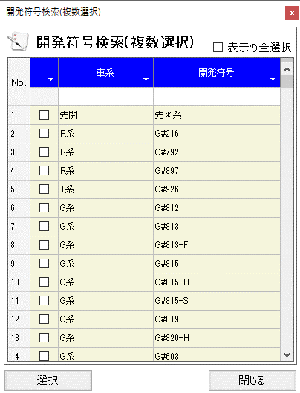
概要
開発符号を検索、特定する。

画面レイアウト

 | KKS03220 | 開発符号検索(複数選択)

参考 プルダウンイメージ
■開発符号・担当検索利用イメージ

Click
１．プルダウン形式
①
②
▼
▼
AB系 AB001
AB002
AB003
CD系 CD001
CD002
CD003
EF系 EF001
EF002
EF003
・・・
・・・発符号
EF001
▼
 | 開発符号 | 開発符号 |  |  |  | 開発符号

Click
 | ①プルダウンをクリック
 | ②選択したい開発符号を探してクリック
 | ※開発符号を探すのが大変

２．検索画面形式
Click
①
②
▼
▼
EF001
▼
 | 開発符号 | 開発符号 |  |  |  | 開発符号

 |  | ポップアップ画面
 | ①プルダウンをクリック |  |  |  | ▲
 | ②選択したい開発符号を探してクリック |  | 車系
 | ※プルダウン形式と同じ操作感 |  | 開発符号
検索
 | ※さらに検索条件で絞り込むことが可能
 |  |  | 車系 | 開発符号
車系・開発符号の一覧は
初期表示で全件表示
 |  |  | AB | AB001
 |  |  | AB | AB002
 |  |  | AB | AB003
 |  |  | CD | CD001
Click
 |  |  | CD | CD002
 |  |  | CD | CD003
 |  |  | EF | EF001
 |  |  | EF | EF002
 |  |  | EF | EF003
 |  |  | … | …
閉じるボタンは
開発符号を選択する時以外で
表示を閉じたいときに使用
 |  |  | … | …
 |  |  | … | …
閉じる

 |  |  |  |  | ▼

